範例檔
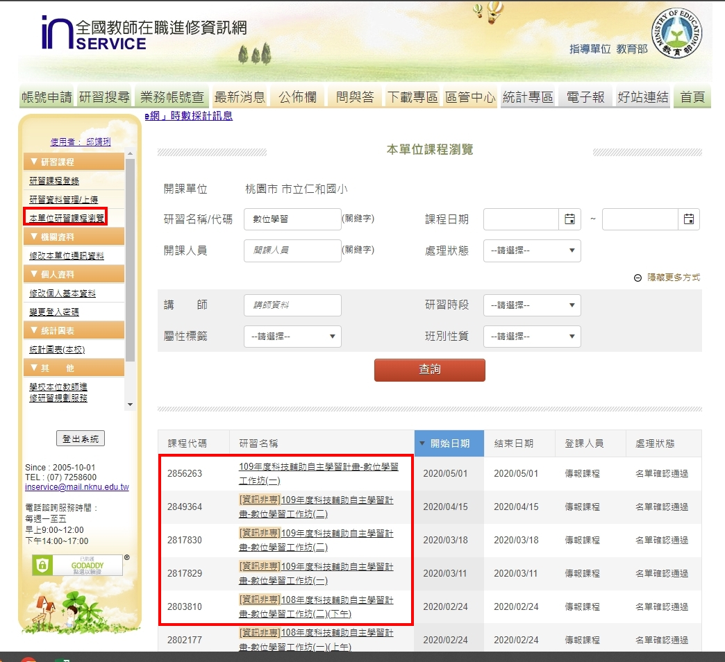
修改已結案課程內容申請表
學校/單位 |  | 申請人姓名 | 教師進修網業務帳號 | 職稱 | 聯絡電話 | 電子信箱 | 修正數量
00國小 |  | 王oo | 123 | 組長 | 12345678 | 123@ | 共 (oo)堂
流水號 | 課程代碼 | 課程名稱 | 欲修正欄位 (例：依據文號、課程日期、課程名稱、屬性標籤、課程內容或其他) | 修正前內容 | 修正後內容 | 備註 | *表格如不敷使用，敬請自行增列。
範例 | 2856263 | 109年度科技輔助自主學習計畫-數位學習工作坊(一) | 1.屬性標籤 2.課程名稱 | 1.無 2.109年度科技輔助自主學習計畫-數位學習工作坊(一) | 1.[精進數位] 2.A1數位學習工作坊(一)
範例 | 2849364 | 109年度科技輔助自主學習計畫-數位學習工作坊(二) | 1.屬性標籤 2.課程名稱 | 1.資訊非專 2.109年度科技輔助自主學習計畫-數位學習工作坊(二) | 1.[精進數位] 2.A2數位學習工作坊(二)
範例 | 1234567 | 學習吧-數位學習工作坊(二) | 1.屬性標籤 2.課程名稱 | 1.資訊非專 2.學習吧-數位學習工作坊(二) | 1.[精進數位] 2.A2數位學習工作坊(二)-學習吧
範例 | 1234568 | 仁和國小-數位學習工作坊2 | 1.屬性標籤 2.課程名稱 | 1.無 2.仁和國小-數位學習工作坊2 | 1.[精進數位] 2.A2數位學習工作坊(二)
1
2
3
4
5
6
 |  | 課程名稱
 |  | 正確範例 | 錯誤樣態 | 備註
 |  | A1數位學習工作坊(一) | 精進方案A1數位學習工作坊一 | 刪除精進方案→A1數位學習工作坊(一)
 |  | A2數位學習工作坊(二) | 仁和國小-數位學習工作坊2 | 刪除學校名稱→A2數位學習工作坊(二)
 |  | A2數位學習工作坊(二)-因材網 | 108學年度數位學習計畫-因材網 | 刪除多餘贅字→A2數位學習工作坊(二)-因材網
 |  | A2數位學習工作坊(二)-學習吧 | A2數位學習工作坊(二)-classroom | 副標應為教育部規定5大平台，classroom非規定平台
 |  | A2數位學習工作坊(二)-PAGAMO | 數位學習工作坊(二)A2 | 文字排序錯誤→A2數位學習工作坊(二)
 |  | A2數位學習工作坊(二)-COOLENGLISH
 |  | A2數位學習工作坊(二)-均一

結案課程修改流程
嗨啊!!研習名單核發出去之後才發現有錯誤，怎麼辦?
為了保護已經核發時數的課程，所以一旦送出核發時數名單後，該堂課程就會被鎖定，不能任意修改課程內容；不過如果送出名單後才發現課程名稱、內容說明或是時間設定錯誤該怎麼辦呢？
依照進修網的課程審核程序，所有的課程會由開課單位的主管機關進行課程審核，所以如果名單送出後的課程還需要做修改的話，也必需要填表回報與您的主管機關審核，經由主管機關同意，統一彙整轄下需修改課程，於每月5日前發函報予進修網進行修正。
µ您可以從「研習課程管理/上傳」查詢到您的主管機關與課程審核單位
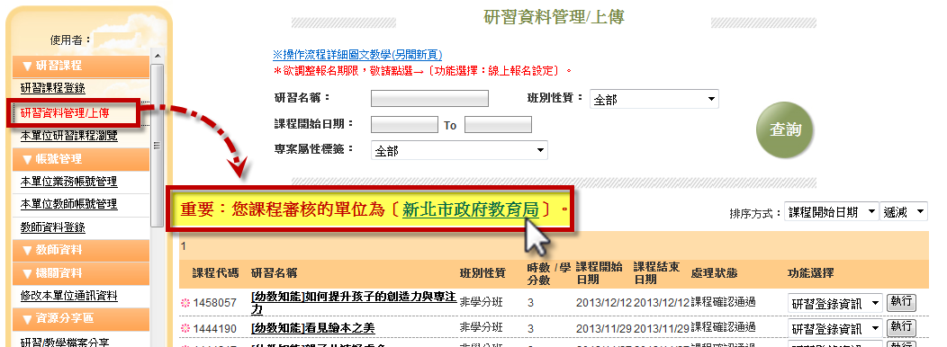

小叮嚀：國私立高中職與國立特殊教育學校，課程審核為高雄師範大學代審，惟結案後修改認定請仍需送請主管機關(國教署)進行核定彙整。

µ結案課程修改流程

1. 開課學校於下載專區>行政用相關表格下載『修改已結案課程內容申請表』Excel檔，進行填表更正。
2. 將編輯完成之『修改已結案課程內容申請表』Excel檔，提交給您的主管機關(教育局處、國教署)進行審核確認。
3. 由主管機關統一彙整轄下學校當月結案後同意再修改之課程清單Excel檔，並於次月五日前函文(含修改清單Excel電子檔)至國立高雄師範大學。
4. 進修網於收到各主管機關函文及電子檔後，協助完成修正作業。

